关系图
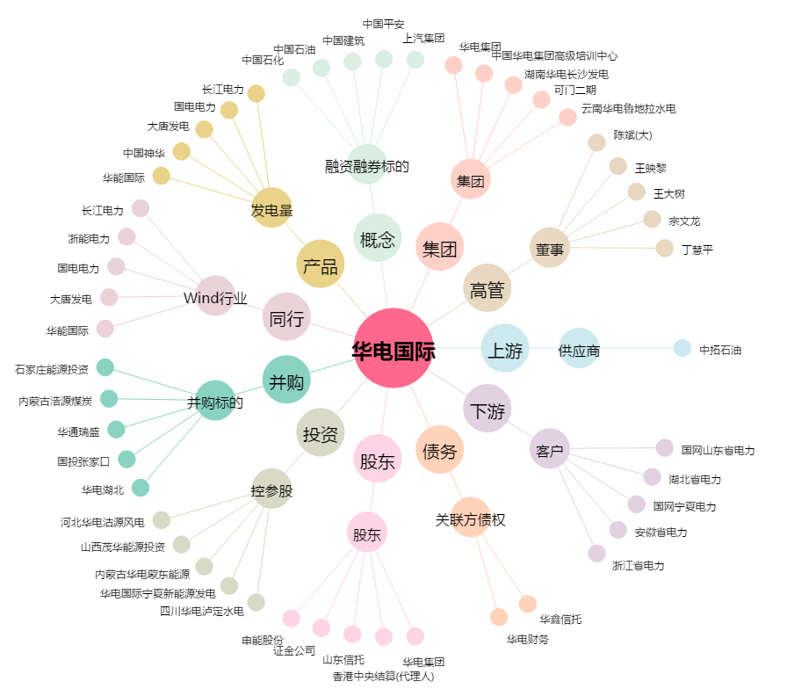
华电国际[600027.SH] - 关系概览图

